Reporte fotográfico
INSTALACIÓN OMNISWITCH OS6450-24

01.- REPORTE FOTOGRÁFICO

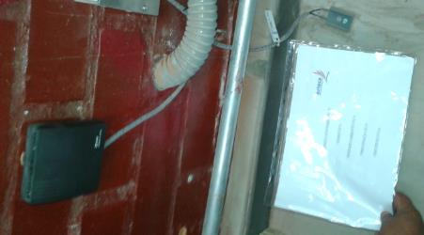

 |  |  | Foto 1
 | Comentario foto: debe apreciarse el led de encendido
 |  | FOTOGRAFÍA OMNISWITCH OS6450-24

 |  |  | Foto 2
 | Comentario foto: Identificar el Switch en pocisión correcta
 |  | PANORÁMICA DEL RACK

 |  |  | Foto 3
 |  | Comentario foto:
 |  | CONEXIÓN EN BREAKERS ASIGNADOS

 |  |  | Foto 4
 |  | Comentario foto:
 |  | CONEXIÓN DE ALIMENTACIÓN EN SWITCH

 |  |  | Foto 5
 |  | Comentario foto:
 |  | ATERRAMIENTO EN EL SWITCH

 |  |  | Foto 6
 |  | Comentario foto:
 |  | ATERRAMIENTO EN LA BARRA TIERRA

